상품제안서
피에스타 보온보냉백 | 상품코드: S25045

 |  |  |  |  |  |  | 02-713-8555 | www.synergygift.co.kr
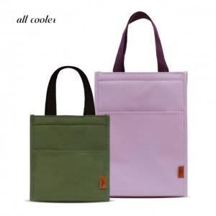 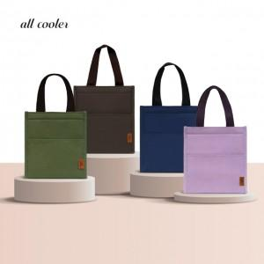

【상세/제작정보】 | <p><span style="font-size: 14pt;">※ 사이즈별 운임비 발생 상이합니다. (M사이즈 OPP포장 입수량 50개)&nbsp;</span></p><p>&nbsp;</p><p><span style="font-size: 14pt;">※ 기본수량 미만 발주 진행시 별도 문의 바랍니다.</span></p><p><span style="font-size: 14pt;">※ 운임비 별도 발생 됩니다.</span></p>

【인쇄/포장옵션】 | 실크, 풀칼라 / OPP(비닐)

【공급단가】 | 수량 | 100~ | 300~ | 1,000~ | 3,000~ | 5,000~
*VAT별도 | S | 3,890원 | 3,680원 | 3,510원 | 3,450원 | 3,380원
 | M | 4,800원 | 4,520원 | 4,320원 | 4,240원 | 4,160원

【상품 URL】 | https://www.synergygift.co.kr:443/src/goods_detail.php?gdno=25045

